Chi tiết địa chất
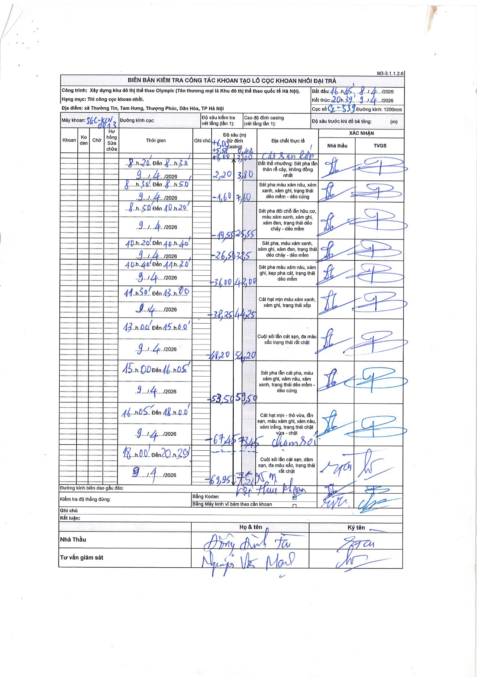
Dự án | Trống Đồng
Hạng mục | Cọc khoan nhồi
Tên bộ phận | Xã Thường Tín, Tam Hưng, Thượng Phúc, Dân Hòa, TP Hà Nội
Số hiệu cọc | C1-539
Tên Máy khoan | SGC-KCN0005
Đường kính | D1200
Bắt đầu thi công | 16:15 08/04/2026
Kết thúc thi công | 20:30 09/04/2026

Địa chất TT | Đường kính | Mô tả lớp thiết kế | Từ (h) | Đến (h) | Cao độ từ | Cao độ đến | T.Gian (h) | Dài (m) | V (m/h) | Ghi chú
1 | D1200 | Đất thổ nhưỡng: Sét pha lẫn thân rễ cây, không đồng nhất | 08:20 09/04/2026 | 08:30 09/04/2026 | -3 | -3.8 | 0.17 | 0.8 | 4.8
2 | D1200 | Sét pha màu xám nâu, xám xanh, xám ghi, trạng thái dẻo mềm - dẻo cứng | 08:30 09/04/2026 | 8:50 09/04/2026 | -3.8 | -7.6 | 0.33 | 3.8 | 11.4
3 | D1200 | Sét pha đôi chỗ lẫn hữu cơ, màu xám xanh, xám ghi, xám đen, trạng thái dẻo chảy - dẻo mềm | 8:50 09/04/2026 | 10:20 09/04/2026 | -7.6 | -25.55 | 1.5 | 17.95 | 11.97
4 | D1200 | Sét pha, màu xám xanh, xám ghi, xám đen, trạng thái dẻo chảy - dẻo mềm | 10:20 09/04/2026 | 10:40 09/04/2026 | -25.55 | -32.5 | 0.33 | 6.95 | 20.85
5 | D1200 | Sét pha màu xám nâu, xám ghi, kẹp pha cát, trạng thái dẻo mềm | 10:40 09/04/2026 | 11:30 09/04/2026 | -32.5 | -42 | 0.83 | 9.5 | 11.4
6 | D1200 | Cát hạt mịn màu xám xanh, xám ghi, trạng thái xốp | 11:30 09/04/2026 | 13:00 09/04/2026 | -42 | -44.25 | 1.5 | 2.25 | 1.5
7 | D1200 | Cuội sỏi lẫn cát sạn, đa màu sắc trạng thái rất chặt | 13:00 09/04/2026 | 15:00 09/04/2026 | -44.25 | -54.2 | 2 | 9.95 | 4.98
8 | D1200 | Sét pha lẫn cát pha, màu xám ghi, xám nâu, xám xanh, trạng thái dẻo mềm - dẻo cứng | 15:00 09/04/2026 | 16:05 09/04/2026 | -54.2 | -59.5 | 1.08 | 5.3 | 4.89
9 | D1200 | Cát hạt mịn - thô vừa, lẫn sạn, màu xám ghi, xám nâu, xám trắng, trạng thái chặt vừa - chặt. Chạm sỏi | 16:05 09/04/2026 | 18:00 09/04/2026 | -59.5 | -73.45 | 1.92 | 13.95 | 7.28
10 | D1200 | Cuội sỏi lẫn cát sạn, dăm sạn, đa màu sắc, trạng thái rất chặt | 18:00 09/04/2026 | 20:39 09/04/2026 | -73.45 | -75.95 | 2.65 | 2.5 | 0.94 | Kết thúc khoan

ẢNH BIÊN BẢN GỐC

